4-1
Cím: | A top 10 technológia, mely hozzájárul a fejlődéshez, 2019-es eredmények
Title: | The top 10 technologies for development in 2019 results
Megjegyzés:
Note:
Forrás: | Bond, MNB szerkesztés
Source: | Bond, MNB edit
Tengelyfelirat | %
 | Percent

 | Impact of a 10% improvement in data usability on productivity (sales per employee)
 | 10%-os adatfelhasználhatóság növekedés hatása a termelékenységre (árbevétel/fő)
Big Data | Big data | 34
Circular Economy | Körkörös gazdaság | 22
Financial Technology | Fintech | 21
Blockchain | Blockchain | 19
Machine L Learning | Gépi Tanulás | 16

4-2
Cím: | A globális internetforgalom alakulása
Title: | Evolution of the global internet traffic
Megjegyzés: | A szürke terület a 2019–2022 közötti internetforgalom-előrejelzést jelöli.
Note: | The grey area indicates the internet traffic projection for 2019–2022.
Forrás: | Cisco VNI, 2017 Update
Source: | Cisco VNI, 2017 Update
Tengelyfelirat: | Exabyte/hónap
 | Exabyte/month

 | Teljes internet | Hagyományos internet | Mobil internet (jobb tengely)
 | Internet total | Traditional internet | Mobile internet (right axis)
1990-01-01 | 0 | 0
 | Teljes internet | Hagyományos internet | Mobil internet (jobb tengely)
1990-01-01 | 0 | 0
1991-01-01 | 0 | 0
1992-01-01 | 0 | 0
1993-01-01 | 0 | 0
1994-01-01 | 0 | 0
1995-01-01 | 0 | 0
1996-01-01 | 0 | 0
1997-01-01 | 0 | 0
1998-01-01 | 0 | 0
1999-01-01 | 0 | 0
2000-01-01 | 0 | 0
2001-01-01 | 0 | 0
2002-01-01 | 0 | 0
2003-01-01 | 1 | 1
2004-01-01 | 1 | 1
2005-01-01 | 2 | 2 | 0.0009
2006-01-01 | 4 | 3 | 0.004
2007-01-01 | 6 | 5 | 0.015
2008-01-01 | 10 | 8 | 0.033
2009-01-01 | 15 | 11 | 0.091
2010-01-01 | 20 | 15 | 0.237
2011-01-01 | 31 | 23 | 0.597
2012-01-01 | 44 | 31 | 0.885
2013-01-01 | 51 | 35 | 1.48
2014-01-01 | 60 | 40 | 2.514
2015-01-01 | 73 | 49 | 3.685
2016-01-01 | 96 | 66 | 7.201
2017-01-01 | 122 | 85 | 12
2018-01-01 | 156 | 107 | 19
2019-01-01 | 201 | 137 | 29
2020-01-01 | 254 | 174 | 41
2021-01-01 | 319 | 219 | 57
2022-01-01 | 396 | 273 | 77
1991-01-01 | 0 | 0
1992-01-01 | 0 | 0
1993-01-01 | 0 | 0
1994-01-01 | 0 | 0
1995-01-01 | 0 | 0
1996-01-01 | 0 | 0
1997-01-01 | 0 | 0
1998-01-01 | 0 | 0
1999-01-01 | 0 | 0
2000-01-01 | 0 | 0
2001-01-01 | 0 | 0
2002-01-01 | 0 | 0
2003-01-01 | 1 | 1
2004-01-01 | 1 | 1
2005-01-01 | 2 | 2 | 0
2006-01-01 | 4 | 3 | 0
2007-01-01 | 6 | 5 | 0
2008-01-01 | 10 | 8 | 0
2009-01-01 | 15 | 11 | 0
2010-01-01 | 20 | 15 | 0
2011-01-01 | 31 | 23 | 1
 | Internet total | Traditional internet | Mobile internet (right axis)
1990-01-01 | 0 | 0
1991-01-01 | 0 | 0
1992-01-01 | 0 | 0
1993-01-01 | 0 | 0
1994-01-01 | 0 | 0
1995-01-01 | 0 | 0
1996-01-01 | 0 | 0
1997-01-01 | 0 | 0
1998-01-01 | 0 | 0
1999-01-01 | 0 | 0
2000-01-01 | 0 | 0
2001-01-01 | 0 | 0
2002-01-01 | 0 | 0
2003-01-01 | 1 | 1
2004-01-01 | 1 | 1
2005-01-01 | 2 | 2 | 0.0009
2006-01-01 | 4 | 3 | 0.004
2007-01-01 | 6 | 5 | 0.015
2008-01-01 | 10 | 8 | 0.033
2009-01-01 | 15 | 11 | 0.091
2010-01-01 | 20 | 15 | 0.237
2011-01-01 | 31 | 23 | 0.597
2012-01-01 | 44 | 31 | 0.885
2013-01-01 | 51 | 35 | 1.48
2014-01-01 | 60 | 40 | 2.514
2015-01-01 | 73 | 49 | 3.685
2016-01-01 | 96 | 66 | 7.201
2017-01-01 | 122 | 85 | 12
2018-01-01 | 156 | 107 | 19
2019-01-01 | 201 | 137 | 29
2020-01-01 | 254 | 174 | 41
2021-01-01 | 319 | 219 | 57
2022-01-01 | 396 | 273 | 77
2012-01-01 | 44 | 31 | 1
2013-01-01 | 51 | 35 | 1
2014-01-01 | 60 | 40 | 3
2015-01-01 | 73 | 49 | 4
2016-01-01 | 96 | 66 | 7
2017-01-01 | 122 | 85 | 12
2018-01-01 | 156 | 107 | 19
2019-01-01 | 201 | 137 | 29
2020-01-01 | 254 | 174 | 41
2021-01-01 | 319 | 219 | 57
2022-01-01 | 396 | 273 | 77

4-3
Cím: | A big data piac bevételének növekedése, világszintű előrejelzés, 2011-2027 (milliárd USA dollár)
Title: | Big data market size revenue forecast worldwide from 2011-2027 (in billion dollars)
Megjegyzés:
Note:
Forrás: | Forbes, Statista, MNB szerkesztés
Source: | Forbes, Statista, MNB edit
Tengelyfelirat: | Mrd USD
 | bn USD

 | Big data market revenue (bill USD)
 | Big data piac bevétele (mrd USD)
2011 | 7.6
2012 | 12.3
2013 | 19.6
2014 | 18.3
2015 | 22.6
2016 | 28.0
2017 | 35.0
2018* | 42.0
2019* | 49.0
2020* | 56.0
2021* | 64.0
2022* | 70.0
2023* | 77.0
2024* | 84.0
2025* | 90.0
2026* | 96.0
2027* | 103.0

4-4
Cím: | A big data munkaerőpiac keresleti és kínálati változása 2018-ban, éves változás, meghirdetett állások és álláskeresők alapján
Title: | Big data labour market demand and supply change in 2018, yearly change, by advertised jobs and jobseekers
Megjegyzés:
Note:
Forrás: | Techtarget.com, Indeed, MNB szerkesztés
Source: | Techtarget.com, Indeed, MNB edit
Tengelyfelirat: | %
 | Percent

 | 2018-as éves változás
 | 2018-as éves változás
Data Scientist labour supply | Adattudós munkakínálat | 19.0
Data Scientist labour demand | Adattudós munkakereslet | 29.0

4-5
Cím: | Potenciális éves hatékonyság nyereség a mesterséges intelligenciából (AI)*, globális, iparáganként
Title: | Potential annual efficiency gains from artificial intelligence*, worldwide, by indusrty
Megjegyzés: | *A becslés 18 létező technikán alapul
Note: | *Estimate based on 18 existing techniques
Forrás: | McKinsey, The Economist, MNB szerkesztés
Source: | McKinsey, The Economist, MNB edit
Tengelyfelirat X: | %
 | Percent
Tengelyfelirat Y: | mrd $
 | bn $

 | Gains from AI as a share of total from data analytics | Gains from AI bn$
 | Az AI-ból származó nyereségek a data analytics százalékában | Az AI-ból származó nyereségek, mrd$
Retail | Kiskereskedelem | 46.0 | 610
Health-care systems and services | Egészségügyi rendszer és szolgáltatások | 35 | 380
Consumer packaged goods | Fogyasztói termékek | 36 | 380.0
Transport and logistics | Szállítás és logisztika | 47.0 | 415
Travel | Utazás | 57.0 | 390
Public and social sectors | Közösségi és társadalmi szektorok | 33.0 | 350
Automotive and assembly | Autóipar és összeszerelés | 47.0 | 330
Advanced electronics/semiconductors | Korszerű elektronika/félvezetők | 27.0 | 240
Insurance | Biztosítás | 28.0 | 220
Banking | Bankszektor | 35.0 | 280
Basic materials | Alapanyagok | 36.0 | 230
High tech | Csúcstechnológia | 46.0 | 210
Telecommunications | Telekommunikáció | 31 | 120.0
Media and entertainment | Média és szórakoztatás | 36 | 130.0
Chemicals | Vegyészet | 40 | 130.0
Oil and gas | Olaj és gáz | 45 | 180.0
Pharmaceuticals and medical products | Gyógyszerek és gyógyászati eszközök | 38 | 100.0
Aerospace and defence | Űrhajózás és védelem | 35 | 50.0
Agriculture | Mezőgazdaság | 36 | 130.0

4-6
Cím: | 10%-os adatfelhasználhatóság növekedés hatása a termelékenységre (árbevétel/fő)
Title: | Impact of a 10% improvement in data usability on productivity (sales per employee)
Megjegyzés:
Note:
Forrás: | Barua et al. (2010), MNB szerkesztés
Source: | Barua et al.(2010), MNB szerkesztés

 | Impact of a 10% improvement in data usability on productivity (sales per employee)
 | 10%-os adatfelhasználhatóság növekedés hatása a termelékenységre (árbevétel/fő)
Retail | Kiskereskedelem | 49
Consulting | Tanácsadás | 39
Air Transportation | Légiszállítás | 21
Food Products | Élelmiszeripar | 20
Construction | Építőipar | 20
Steel | Acélipar | 20
Automobile | Autóipar | 19
Publishing | Könyvkiadás | 18
Industrial Instrument | Ipari eszközök | 18
Telecommunications | Telekommunikáció | 17

4-7
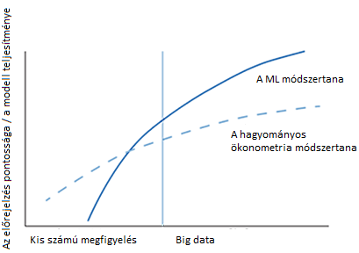
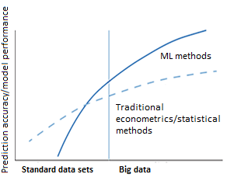
Cím: | A Machine Learning és az ökonometria teljesítménye a mintaelemszám növekedése esetén
Title: | Big data labour market demand and supply change in 2018, yearly change, by advertised jobs and jobseekers
Megjegyzés:
Note:
Forrás: | Harding-Hersh 2018, MNB szerkesztés
Source: | Harding-Hersh 2018, MNB edit

4-8
Cím: | A megújuló energiaforrások megoszlása a villamosenergia-termelésben
Title: | Renewable energy sources used for electricity generation
Megjegyzés:
Note:
Forrás: | IEA
Source: | International Energy Agency (IEA)
Tengelyfelirat | százalék
 | percentage

 | Geotermikus | Napenergia | Víz | Szél
 | Geothermal | Sun | Water | Wind
1990 | 1.63 | 0.03 | 98.16 | 0.17
1995 | 1.54 | 0.04 | 98.12 | 0.31
2000 | 1.87 | 0.05 | 96.95 | 1.13
2005 | 1.83 | 0.14 | 94.77 | 3.26
2010 | 1.71 | 0.85 | 88.85 | 8.59
2015 | 1.56 | 5.02 | 77.21 | 16.21
2016 | 1.47 | 6.10 | 75.17 | 17.26

4-9
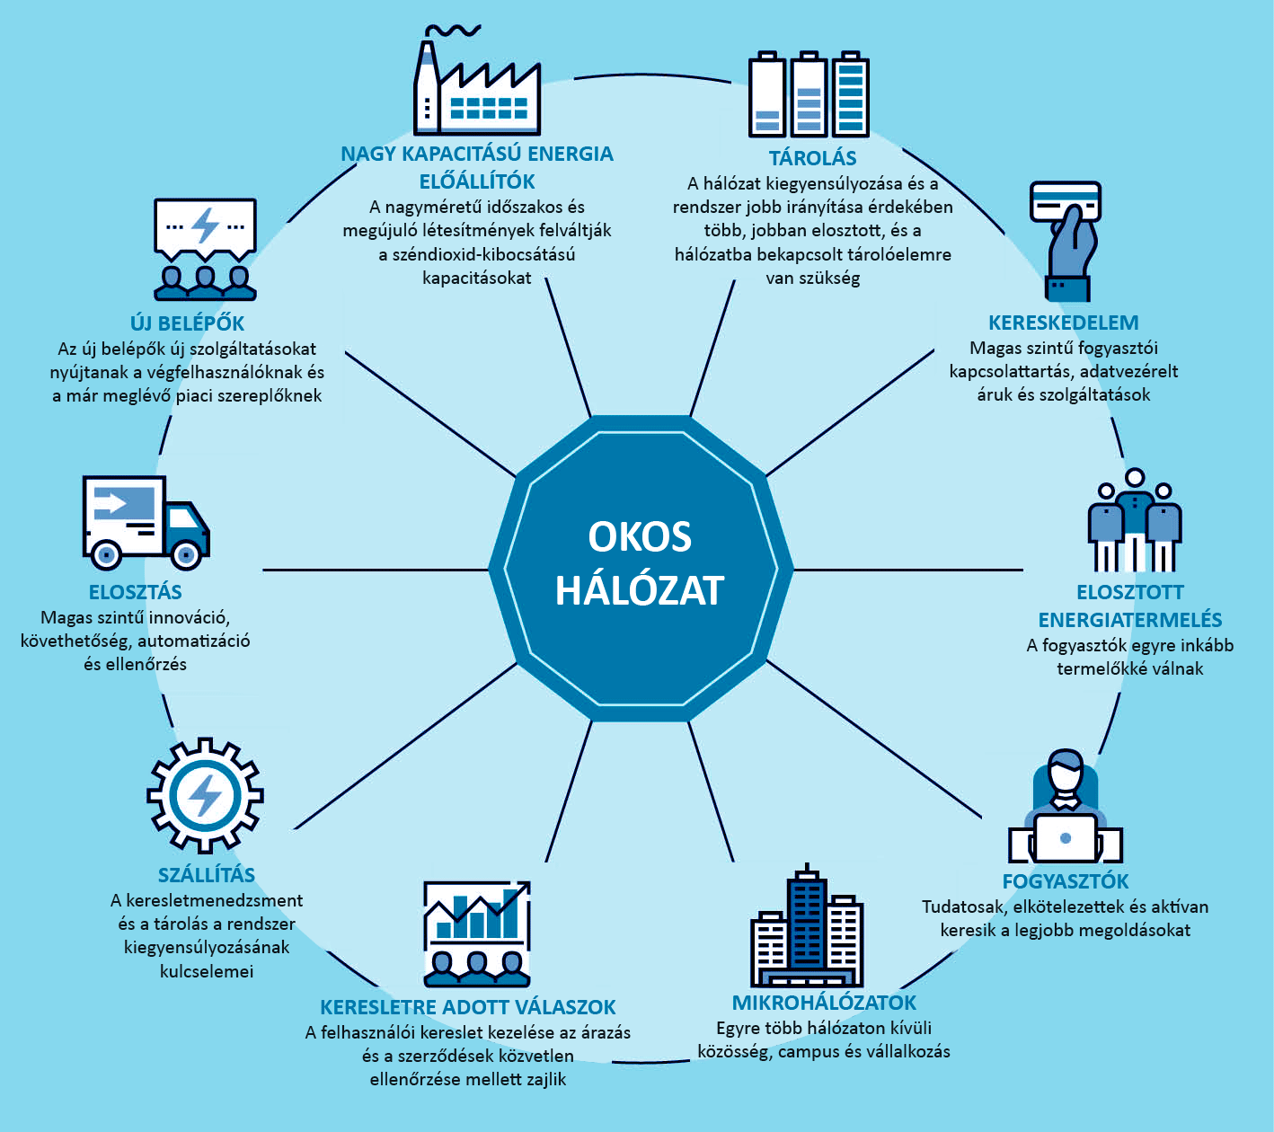
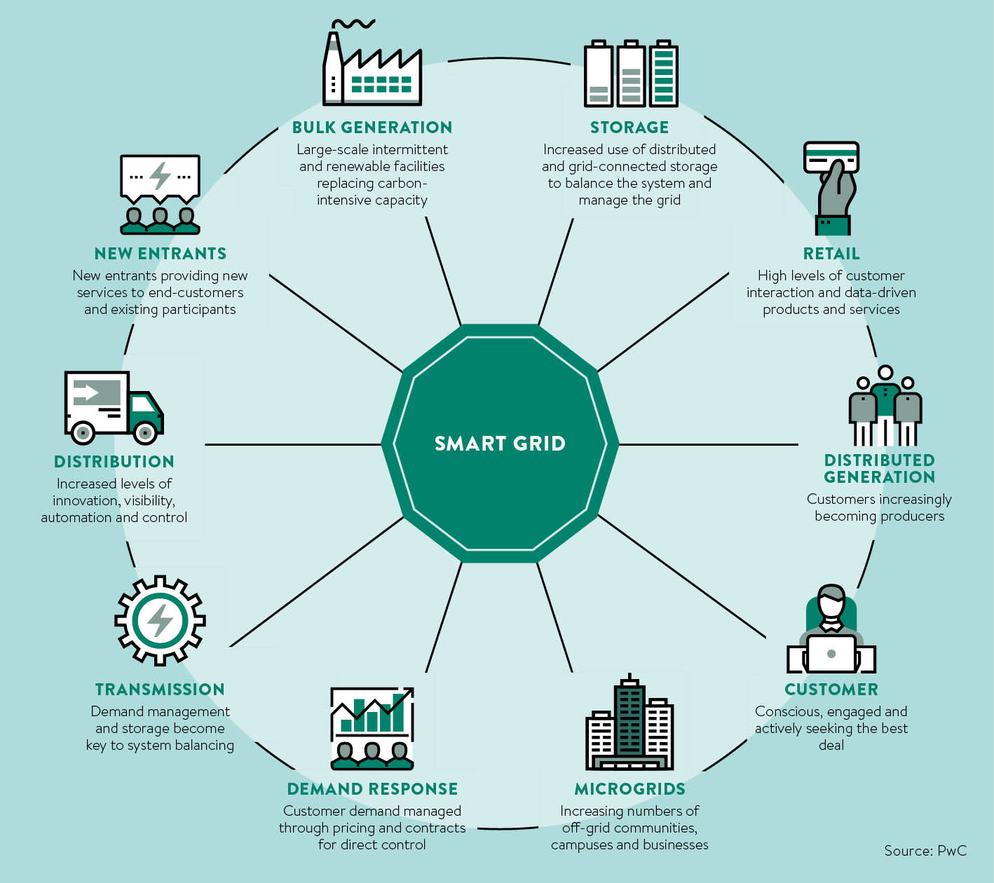
Cím: | Az okos hálózattal való lehetőségek
Title: | Opportunities with smart grid
Megjegyzés:
Note:
Forrás: | PWC
Source: | PWC

4-10
Cím: | A világ CO₂ kibocsátása a szállító szektorban alszektoronként
Title: | Global transport CO₂ emissions by sub-sector
Megjegyzés:
Note:
Forrás: | IEA
Source: | International Energy Agency (IEA)
Tengelyfelirat | gigatonna
 | gigatonnes

 | Közút | Légi | Víz | Egyéb | Út | Légi | Vízi | Egyéb
 | Road | Air | Water | Other | Road | Air | Water | Other
1990 | 72 | 12 | 10 | 6 | 3.2885375494 | 0.55335968379 | 0.4743083004 | 0.28458498024
2016 | 74 | 12 | 11 | 3 | 5.8656126482 | 0.91699604743 | 0.83794466403 | 0.25296442688

4-11
Cím: | Világszintű elektromos járművek várható állománya 2017 és 2030 között
Title: | Global Electrict Vehicles Stock, 2017-2030
Megjegyzés: | LDV= személygép autó; PHEV= hibrid; BEV= elektromos;
Note: | LDV= light duty vehicles; PHEV= hybrid; BEV= electronic;
Forrás: | IEA, MNB számítás
Source: | International Energy Agency (IEA), MNB-calculation
Tengelyfelirat | millió járműeszköz
 | million vehicles

 | Személygép autó, elektromos | Személygép autó, hibrid | Teherautó, elektromos | Teherautó, hibrid | Busz, elektromos | Busz, hibrid | Kamion, elektromos | Kamion, hibrid
 | Passenger LDV, BEV | Passenger LDV, PHEV | Light commercial vehicles, BEV | Light commercial vehicles, PHEV | Buses, BEV | Buses, PHEV | Truck, BEV | Truck, PHEV
2017 | 2.064009734 | 0.029047873 | 0.406942393 | 0.5 | 0.5 | 0.738279086 | 0.738279086 | 1.223131539
2018 | 7.136488668 | 5.290650072 | 1.221211019 | 0.763166862 | -0.607124566 | 2.893504307 | 2.893504307 | 3.047626083
2019 | 11.85059846 | 9.082525893 | 0.156522427 | 1.524413204 | 1.525133399 | 0.767247968 | 0.767247968 | 3.35706996
2020 | 17.30132393 | 11.38230126 | 2.288780392 | 1.525853594 | 0.615766908 | 2.138019527 | 2.138019527 | 4.269557296
2021 | 23.48693658 | 16.76470421 | 0.461405067 | 2.138259592 | 1.068529633 | 1.986298402 | 1.986298402 | 3.35899048
2022 | 29.85720729 | 21.20024249 | 3.666993967 | 0.464045783 | 0.763887057 | 2.291901238 | 2.291901238 | 6.406616563
2023 | 36.59708219 | 27.10147406 | 4.430400894 | 0.313765048 | 1.528734375 | 2.897345348 | 2.897345348 | 2.597504074
2024 | 41.8815866 | 33.85119162 | 5.957934944 | 1.534255872 | 0.458764352 | 2.138739722 | 2.138739722 | 5.037765525
2025 | 52.28178165 | 39.14765127 | 3.98051895 | 4.434722066 | 2.441461777 | 4.120716952 | 4.120716952 | 1.530894961
2026 | 63.05734245 | 43.46666197 | 9.016363955 | 5.65713341 | 0.156762492 | 4.427280048 | 4.427280048 | 1.532335351
2027 | 73.83607211 | 54.65268603 | 8.105557074 | 9.322206856 | 6.261857325 | 2.292141303 | 2.292141303 | 2.905267495
2028 | 84.80666177 | 66.57326119 | 10.24285641 | 8.103396488 | 2.905747625 | 0.918008833 | 0.918008833 | 3.058909141
2029 | 107.1321373 | 73.40392866 | 11.31570721 | 8.715802486 | 13.44196355 | 3.056748555 | 3.056748555 | 2.448423664
2030 | 116.6505253 | 77.92934734 | 12.54099933 | 8.868723936 | 5.044727412 | 5.613366258 | 5.613366258 | 6

4-12
Cím: | Autómegosztás a közutakon és annak növekedése 2030-ig, százalékban
Title: | Shared cars as percentage of total on road
Megjegyzés: | A megosztott autók tartalmazzák a taxiszolgáltatást, míg az autókölcsönzést nem. A járműgyártás az előző évhez képest százalékos változást mutat.
Note: | Shared cars including taxis, excluding car rental. Vehicles production, percentage change on a year earlier
Forrás: | Morgan Stanley
Source: | Morgan Stanley
Tengelyfelirat | százalék
 | percentage

 | Megosztott autók
 | Shared cars
2015 | 1.0685781366
2016 | 1.1971170557
2017 | 1.3891384613
2018 | 1.706419732
2019 | 2.1490920299
2020 | 2.5290688142
2020 | 2.8460877606
2021 | 3.3513244099
2022 | 3.7936032213
2023 | 4.6752752766
2024 | 5.6819448725
2025 | 6.8769633336
2026 | 8.5107192277
2026 | 10.269079176
2027 | 12.404005692
2028 | 14.789583101
2029 | 16.547549563
2030 | 18.807801525

4-13
Cím: | Betakarított- és szántóterület előrejelzése a zöld növekedési pálya alapján
Title: | Harvested and arable land forescast based on the green growth path
Megjegyzés:
Note:
Forrás: | FAO, MNB számítás
Source: | FAO, MNB calcultion
Tengelyfelirat | millió ha
 | million hectares

millió ha
 | Betakarított terület | Szántóterület (jobb tengely)
 | Harvested areas | Arable land (right axis)
2012 | 1344 | 1567
2030 | 1592 | 1594
2040 | 1635.5 | 1623.5
2050 | 1679 | 1653

4-14
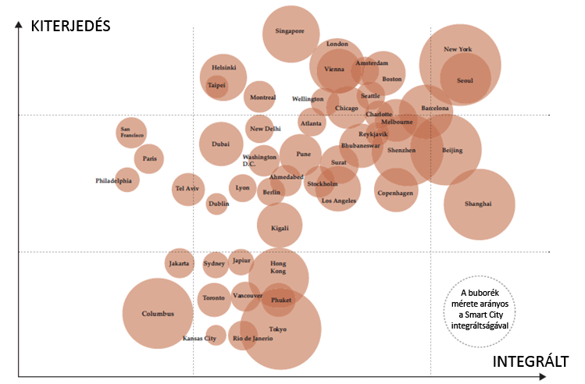
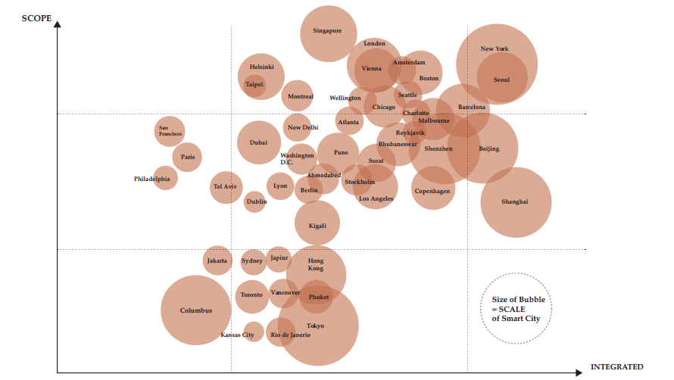
Cím: | A világ okos városainak fejlettségi és integráltsági szintjei
Title: | The Levels of development and integration in the smart cities of the world
Megjegyzés: | A buborék méretarányos az okos város méretével
Note: | The size of the bubble equal with the scale of smart city
Forrás: | Eden Strategy Intézet és ONG&ONG Pte Kft.
Source: | Eden Strategy Institute és ONG&ONG Pte Ltd.
Tengelyfelirat | Méret, Integráció
 | Scope, Integrated

